Unix-Linux
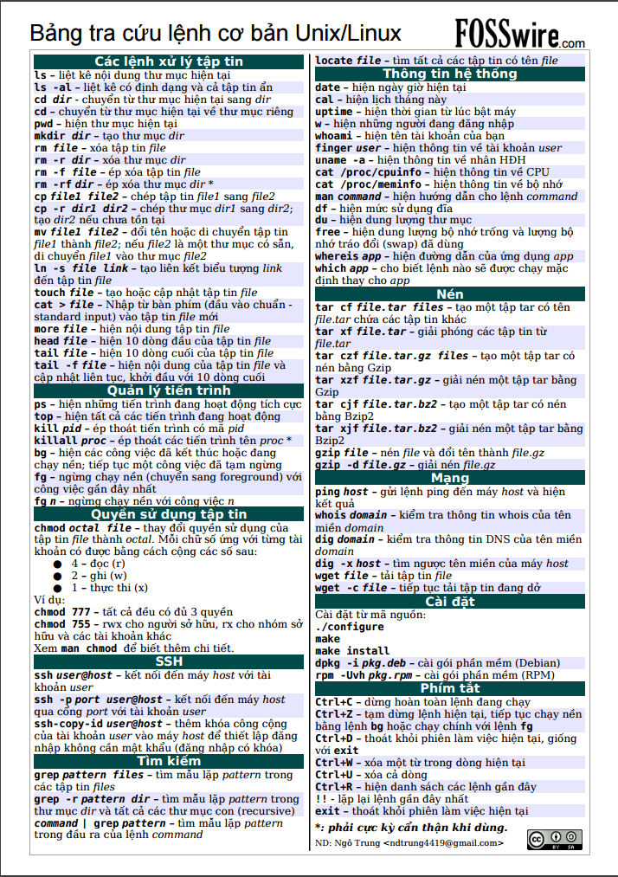

Samba
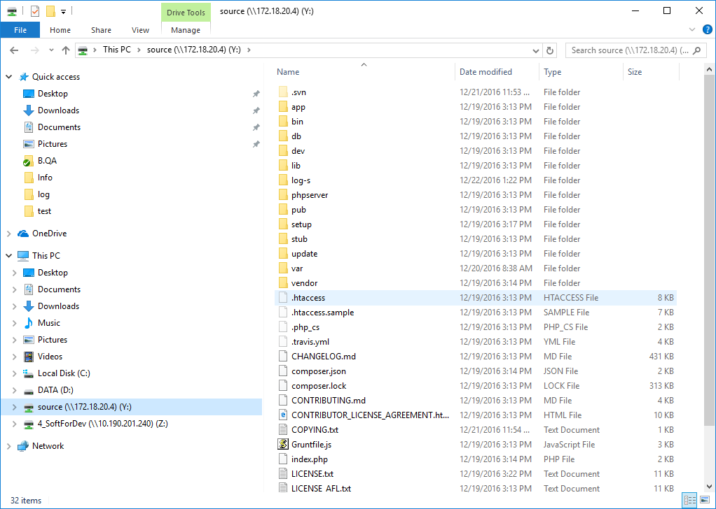
Install Samba
 | root# apt-get install samba
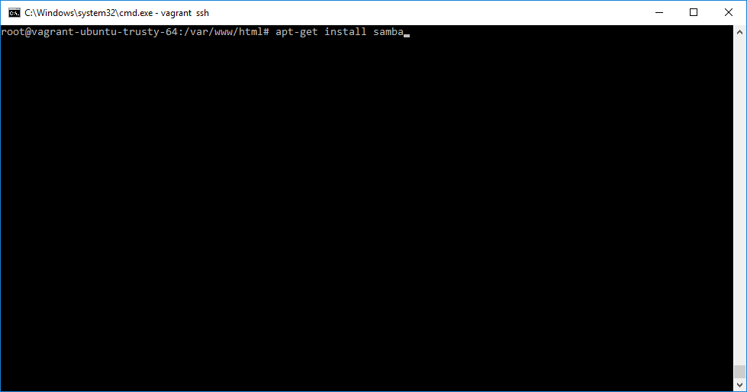

edit configuraton of samba
 | root# cd /etc/samba
 | root# ls
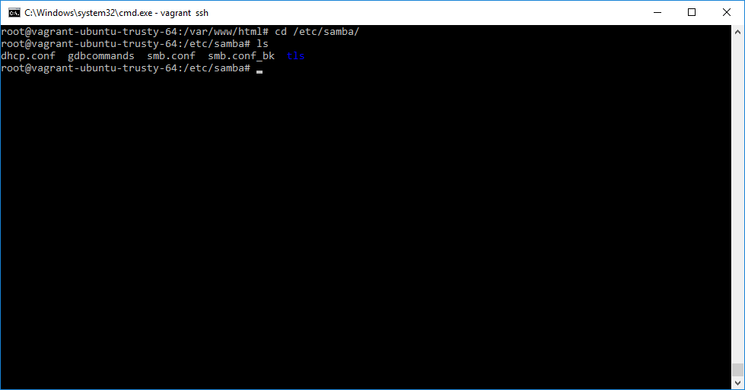

Thêm thông tin để samba có share folder /var/www/html
 | # vi smb.conf
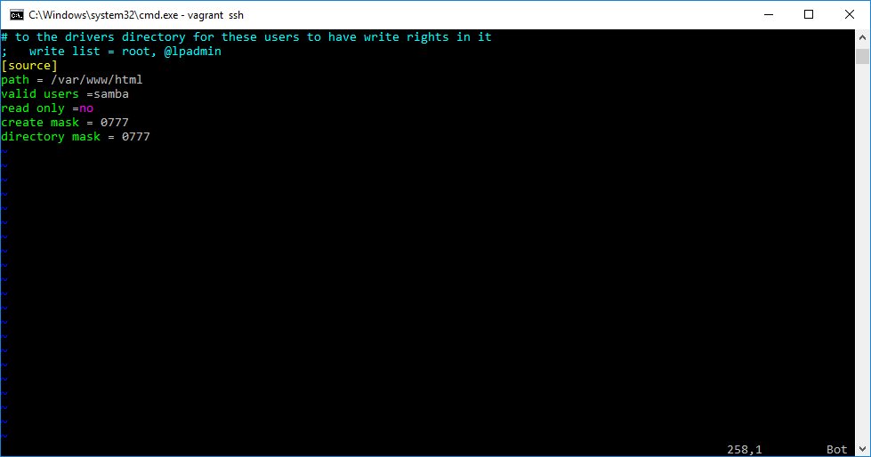

 | # useradd -m samba
 | # sudo smbpasswd -a samba
 | # service smbd restart
Kết quả source sau khi shared từ linux lên windows

